策划案
包租婆 v0.3
1、简述
 | 本游戏是一款回合制轻卡牌游戏
 | 参考原型：游戏王、杀戮尖塔、小丑牌、自走棋
 | 核心体验：Combo、滚雪球、幽默诙谐

2、局内流程
 | 开始游戏 | 进入游戏
 | 回合内 | 抽卡 | 抽取X张特定卡牌 | 可配置X
 |  | 出卡 | 打出符合条件的手牌
 |  | 回合结束 | 判定场上的牌的效果
 |  |  | 扣款
 |  |  | 每过X回合 | 扣款+一次贷款
 |  |  | 结束回合
 | 游戏结束 | 当余额不足以扣款时游戏结束 | 每过X回合 | 扣款+一次贷款

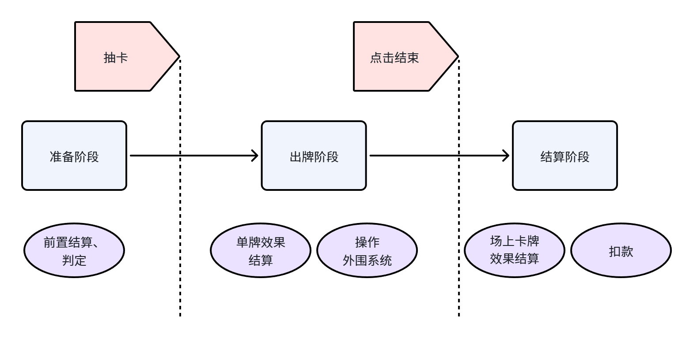
3、单回合阶段控制
 | 准备阶段 | 场上卡牌的前置效果结算
 |  | 耐久结算
 | 行动阶段 | 抽牌
 |  | 卡牌效果结算
 |  | 各种外围系统操作 | 清理租客之类的
 | 结算阶段 | 等待结算
 |  | 卡牌效果结算
 |  | 扣款
 |  | 游戏结束判定

4、系统描述
 | 资源管理 | 游戏中仅有1种资源：【金钱】
 |  | 做任何行动都得消耗【金钱】
 |  | 【金钱】是判断游戏是否继续的唯一指标
 | 卡牌系统 | 单卡属性 | 前置效果 | 卡片在每次准备阶段结算
 |  |  | 即时效果 | 出牌时结算
 |  |  | 结算效果 | 回合结束时结算
 |  |  | 等待 | 每个回合结束时开始等待-1，等待=0时该卡销毁且不触发销毁效果
 |  |  | 耐久 | 每次经过准备阶段时耐久-1，耐久=0时卡片销毁
 |  |  | 销毁效果 | 该卡销毁时结算
 |  |  | 词条 | 不同的词条带有不同的特殊效果
 |  | 分类 | 租客卡 | 可放置于房间，默认存在结算效果
 |  |  | 装备卡 | 可放置于房间，默认存在结算效果
 |  |  | 事件卡 | 普通事件卡 | 可入手牌
 |  |  |  | 随机事件卡 | 抽卡时概率抽到
 |  |  |  | 全局事件卡 | 每次还贷后三选一立刻生效 | 类似遗物
 |  | 稀有度 | 普通 | 灰色
 |  |  | 稀有 | 蓝色
 |  |  | 传说 | 黄色
 | 房间系统 | 场上格子代表单个房间 | 房间可动态增加
 |  |  | 默认单个房间可放置1个租客 | 可通过装备卡拓展
 |  |  | 默认单个房间可放置3个装备卡 | 可通过装备卡拓展

 | 抽卡机制 | 点击按钮抽卡 | 随时可以点击按钮
 |  |  | 每次抽x张卡 | x可配置
 |  |  | 每个按钮对应的卡池不同
 |  | 卡组的牌存在新增与销毁 | 每个回合结束时可选择一张牌加入手牌
 |  |  | 商店购买
 |  |  | 随时可以销毁任何牌

